Hoja1
FICHA TECNICA DEL PRODUCTO Versión 1 24/10/2022

Nombre Comercial del Producto : | DISPOSITIVO DE TROMBECTOMIA pRESET | 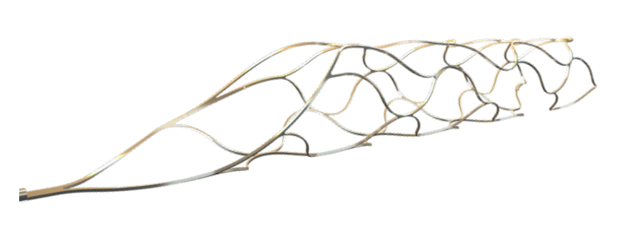 Foto del Producto
Nombre Técnico: | Dispositivo de Trombectomia cerebral
Marca: | PHENOX
Modelo, referencia y/o Familia: LO AMPARA EL REGISTRO INVIMA | pRESET THROMBECTOMY RETRIEVER / pRESET RECUPERADOR DE TROMBECTOMIA,
Medidas | Diametros (mm): 3.0, 4.0, 5.0, 6.0 Longitudes (mm): 20, 30, 40, 50
Referencias | PRE-4-20; PRE-6-30; PRES-5-40; PRES-6-50; PRE-LT-3-20; PRE-LT-4-20; PRE-LUX-4-20
Categoria de producto: | Dispositvos para trombectomia
Fabricante y Pais de Origen: | PHENOX GMBH - ALEMANIA

Registro Sanitario o Permiso de Comercialización: | INVIMA 2015DM-0012891
Fecha vencimiento registro Invima | 2023-05-05
Clasificación de Riesgo: | III

Tipo de Dispositivo: | INVASIVO

Vida Util del Producto: | 3 AÑOS

Producto Esteril o Limpio: | ESTERIL
Método de Esterilización | Gas Oxido de Ethileno
Almacenamiento: | Mantener alejado del calor. Guardar en un lugar fresco y seco.

Descripción y caracteristicas del Producto: | El propósito de los dispositivos pRESET para trombectomía es el tratamiento agudo del accidente cerebrovascular isquémico mediante la extracción de trombos de los vasos intracraneales, como las arterias carótida interna, cerebral media o basilar, o de los vasos situados distalmente a ellos, con una duración de contacto temporal inferior a 60 minutos.

Composición: | Los dispositivos pRESET (STANDARD y LITE) están formados por una estructura de nitinol autoexpandible , presentan un marcador visible con rayos X en su extremo proximal y dos en su extremo distal, y están unidos fijamente a un hilo de inserción. El dispositivo pRESET LUX está formado por una estructura de nitinol radiopaca autoexpandible, presenta marcadores visibles con rayos X en cada uno de sus extremos proximal y distal, y está unido fijamente a un hilo de inserción.
Especificaciones técnicas: | El dispositivo se almacena en forma comprimida en una vaina introductora. El dispositivo pRESET (todas las versiones) se introduce en el vaso diana mediante un microcatéter apropiado y se despliega dentro del trombo. Tras su despliegue completo, el instrumento se retira lentamente con aspiración continua por medio de un catéter guía o un catéter de aspiración.

Usos y Aplicaciones: (Incluir Principio de funcionamiento cuando se trate de Equipos) Ejemplo: mecánico, electrónico, etc. | El dispositivo pRESET para trombectomía está diseñado para la extracción mecánica de coágulos en las arterias intracraneales, como en el tratamiento de accidentes cerebrovasculares isquémicos agudos: ▪ En pacientes no aptos para trombólisis intravenosa. ▪ En pacientes en los cuales el tratamiento de trombólisis ha fallado. ▪ Como tratamiento adicional en tratamientos de trombólisis ya iniciados.
Compatibilidad: | PRE-LT-3-20 Y PRE-LT-4-20: ID 0,0165"/0,017": -ECHELON 10/14 -EXCELSIOR SL 10 -HEADWAY 17 PRE-LUX-4-20: ID 0,021": ID 0,021": -TREVO PRO 18 -PROWLER SELECT PLUS -VIA 21 -PHENOM 21 | PRE-4-20, PRES-5-40, PRE-6-30 ID 0,021": - TREVO PRO 18 - PROWLER SELECT PLUS - REBAR 18 - VIA 21 - PHENOM 21 - RAPIDTRANSIT | PRES-6-50: ID 0,021“: - TREVO PRO 18 - PROWLER SELECT PLUS - REBAR 18 - VIA 21 - PHENOM 21
Accesorios Incluidos: | N/A

Accesorios Adicionales: | N/A

Tipo de producto: | N/A | ¿Es de datos?
Uso o destino: | N/A | Tipo de material:
Tensión: | N/A

